개인정보동의서
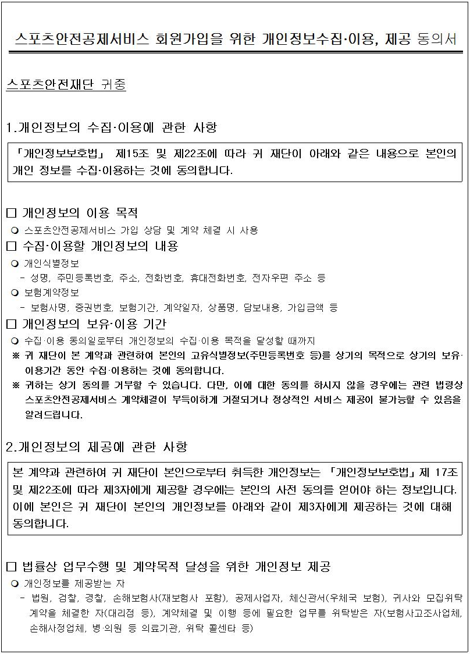

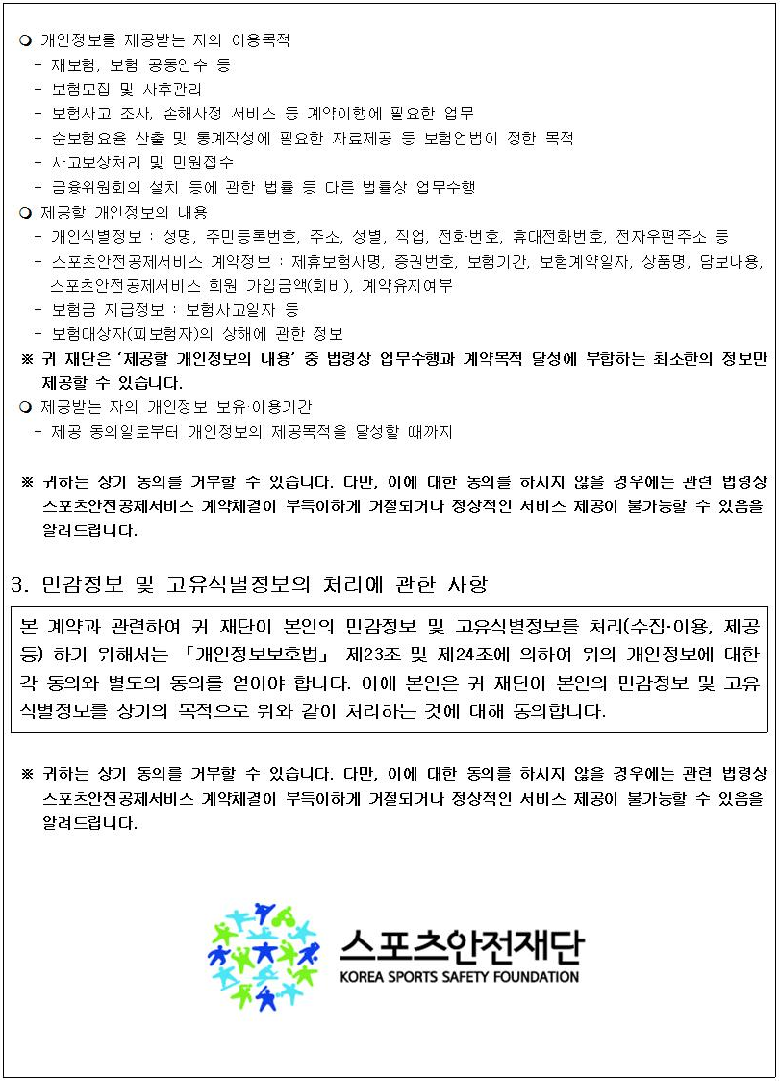

1.개인정보의 수집·이용에 관한 사항 |  |  |  |  |  | 〔동의함 □, 동의하지 않음 □〕

2.개인정보의 제공에 관한 사항 |  |  |  |  |  | 〔동의함 □, 동의하지 않음 □〕

3. 민감정보 및 고유식별정보의 처리에 관한 사항 |  |  |  |  |  | 〔동의함 □, 동의하지 않음 □〕

※ 동의하시는 경우, 계약관계자가 각각 서명하여 주시고 미성년자의 경우, 친권자 또는 후견인이 서명바랍니다. 부모가 공동 친권자인 경우 부모 쌍방이 각자 서명하여야 합니다. 다만, 다른 일방의 의사에 반하지 않을 경우 부모 중 일방이 부모 공동명의로 동의할 수 있습니다.

동 의 자 |  |  | 친 권 자1 |  |  | 친 권 자2
성 명 | 생년월일 | 서 명 | 성 명 | 서 명 | 관계 | 성 명 | 서 명 | 관계
홍 길 동 | 00.00.00 |  | 홍 상 직 |  | 부 | 옥 영 향 |  | 모

